20-06-20
抽检测量
上 | 中 | 下
171.3 | 170.7 | 168.8
175.8 | 175.8 | 173.6
178.9 | 178.8 | 175.7
180.4 | 179.9 | 176.2
180.8 | 179.5 | 176.5
179.9 | 178.2 | 175.4
182.4 | 181 | 178.4
181.8 | 180.7 | 177.6
183.1 | 182.8 | 179.4
184.7 | 183.6 | 181.2
185.1 | 184.1 | 181.9

废料尺寸加大0.17mm 连续生产50件
未调整尺寸
每五件抽检一次

20-06-21
抽检测量
上 | 中 | 下
173.7 | 173.2 | 172.7
175.7 | 175 | 174.7
177.1 | 177 | 176.2
179.5 | 179.3 | 178.4
178.7 | 179.7 | 177.5
178.8 | 179.2 | 177.6
178.1 | 177.7 | 176.8
179.3 | 179.4 | 177.6
178.3 | 178.8 | 177.8
176 | 176.4 | 175
177.1 | 177.2 | 175.8

第一件尺寸+8u
2-6件每件-1u
7-50件每件-0.2u
每五件抽检一件

20-06-22
上 | 中 | 下
357 | 357.2 | 355.9
355.6 | 355.7 | 354.5
355.9 | 355.6 | 355
357.4 | 357.1 | 355.4
356.6 | 357.6 | 354.9
357.4 | 357.3 | 355.8
355.6 | 355.8 | 354

第一件连续加工5次 每次加0.002mm
测量1 2 4 6 8 10 15件
2-15件每件-0.2u
砂轮直径21.5左右 砂轮速度29000

345.4 | 345.5 | 344.6
342.4 | 343.4 | 341.6
345.2 | 345 | 343.5
345.5 | 346.8 | 344.4
348 | 347.8 | 346.6
346.2 | 347.3 | 346
更换新砂轮
第一件直径调小0.01mm，加工5次 每次直径加2um
每件工件磨前休整一次 加工期间不休整
后续每件减0.2um
测量 1 2 4 6 8 10 15
砂轮转速26000

346.2 | 346.6 | 345.1
345.3 | 345 | 343.5
345.1 | 344.8 | 343.6
345.7 | 345.2 | 344.1
344.5 | 343.7 | 342.7
342.8 | 343.1 | 341.1
343 | 343.2 | 341.3
342.8 | 343.4 | 341.8

恢复粗磨结束后休整一次
第一件磨五次 每次尺寸加0.002mm
后续每件尺寸减0.2um 区别是在休整后补偿这个值
测量1 2 4 6 8 10 15

20-08-17
上 | 中 | 下
26.002 | 26.001 | 26.001
26.002 | 26 | 26
26.0025 | 26.001 | 26.001
26.0025 | 26.001 | 26.0015
26.004 | 26.003 | 26.003
26.004 | 26.003 | 26.002
26.006 | 26.004 | 26.003
26.005 | 26.004 | 26.003
26.005 | 26.004 | 26.003
26.004 | 26.003 | 26.002

使用金刚盘，未作硬件更改的测试：
前十件数据
液压压力4.6bar
主轴冷却温度26度
温机1小时

上 | 中 | 下
26.013 | 26.014 | 26.012 | 更换金刚笔后圆度锥度调整好
26.01 | 26.0095 | 26.009 | 尺寸减小0.01后修整3次加工
26.024 | 26.024 | 26.023 | 修整5次后加工
26.027 | 26.027 | 26.025 | 尺寸减小0.01后修整5次加工

更换金刚笔
经过测试修正速度过小会导致砂轮切削力下降，圆度锥度不好 速度 2500 合适
目前安装的金刚笔磨损过快，每修正一次会损失0.002um左右

20-08-21
每次修整0.006mm |  | 速度2000

昨天最后一件尺寸26.005
早上第一件尺寸26.022
第二件尺寸减0.015

上 | 中 | 下
6.5 | 7.5 | 5.5
6.5 | 7 | 5 | 尺寸减1u
6.5 | 7.5 | 4.5
7.5 | 8 | 5
8.5 | 9 | 6
10 | 10 | 7
10.5 | 11.5 | 8.5
9.5 | 10.5 | 7.5
9.5 | 10.5 | 7.5
10 | 10.5 | 8
11 | 12 | 9.5
11.5 | 13 | 9.5
10.5 | 11.5 | 8
9.5 | 10 | 7
11 | 11 | 8
9 | 10 | 7.5 | 修五次加工
2.5 | 4.5 | 3.5 | 停机30分钟
5.5 | 7 | 5 | 温机30分钟
6.5 | 7 | 6 | 温机30分钟

拿废件加工十件 尺寸加0.18 |  |  | 修整量改回0.01mm
直接加工新工件 尺寸减0.184
8.5 | 9 | 6.5
6 | 7.5 | 5.5 | 尺寸减4u
4 | 5.5 | 4
5.5 | 6.5 | 5
6 | 8 | 6

拿废件加工十件 尺寸加0.18 |  |  | 主轴：26度 液压：29度 冷却水：23度 砂轮转速 29500 直径 21~21.5
直接加工新工件 尺寸减0.18
上 | 中 | 下
4 | 4.5 | 3.5
5.5 | 5.5 | 4
4.5 | 5.5 | 4.5
5.5 | 6.5 | 5
6 | 7 | 4.5
6.5 | 7.5 | 6
6 | 6.5 | 5
6 | 7 | 5.5
6.5 | 7 | 5.5
7 | 8 | 5.5
6.5 | 7.5 | 5.5
6.5 | 7 | 5.5
7 | 7 | 6
6.5 | 7 | 5
7 | 8 | 6
7.5 | 8 | 6
7 | 7.5 | 5.5 | 减1um
6.5 | 7.5 | 5.5
7 | 7.5 | 6
8 | 9 | 7.5
6.5 | 7.5 | 6 | 减1um
6.5 | 7 | 5
7 | 8 | 6
6.5 | 7.5 | 6 | 减1um
6 | 6.5 | 5.5
5 | 6 | 4
6 | 7 | 5.5
5.5 | 6.5 | 5
6 | 7 | 5
7 | 7.5 | 6

20-08-22
温机1小时 更换新砂轮

拿废件加工十件 尺寸加0.18 |  |  | 主轴：26度 液压：28度 冷却水：23度 砂轮转速 25600 直径 24.3
直接加工新工件 尺寸减0.18 |  |  | 调整后第一件尺寸加0.014
上 | 中 | 下
4 | 6.5 | 4
4 | 6.5 | 3.5
4 | 7 | 4.5
4.5 | 7 | 4.5
4.5 | 7 | 4
5 | 7.5 | 4.5
6 | 8.5 | 6.5 | 调整中间砂轮
5.5 | 7.5 | 4.5
6 | 8 | 5
5 | 7.5 | 4.5 | 尺寸-1u
6 | 9.5 | 6
6 | 10 | 6
5.5 | 10 | 5
6 | 6 | 2.5 | 转速改为定转速29500
4 | 7 | 3 | 前几件磨削有停顿调整尺寸
2.5 | 5.5 | 2
3 | 6 | 2
2.5 | 6 | 3.5
4.5 | 7 | 4
4 | 6 | 3
5.5 | 7.5 | 5 | 加1u
5.5 | 8 | 5
5 | 7 | 4.5
6 | 8 | 5
6 | 8 | 5
6 | 8 | 4.5
5.5 | 8 | 4.5
3.5 | 6.5 | 3 | 减1u
4.5 | 7 | 3
4.5 | 7 | 3.5

20-08-23
上午：
温机1小时 更换新砂轮
拿废件加工十件 尺寸加0.18 |  |  | 主轴：26度 液压：28度 压力：4.7 冷却水：23度 砂轮转速 29500 直径 24.5
直接加工新工件 尺寸减0.18 |  |  | 调整后第一件尺寸减0.007

上 | 中 | 下
6.5 | 7 | 4
6 | 7.5 | 3.5
7.5 | 8.5 | 5.5
7.5 | 8.5 | 5
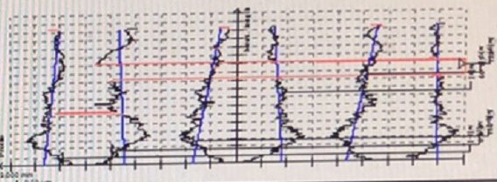
7.5 | 8 | 4.5
7.5 | 8 | 5
7 | 8 | 4.5 | 减1u
7.5 | 8.5 | 4
8 | 8.5 | 4
7 | 8.5 | 4
8 | 9 | 5
8 | 9 | 4.5
8.5 | 9 | 5.5
7.5 | 8.5 | 4.5
7 | 7.5 | 4

下午：
重新更换新砂轮
温机1小时 |  | 砂轮直径24.5
修改修正速度2500
尝试调整三段砂轮大小来调整工件三段尺寸变化
修完砂轮后直接加工，没有用废料热机
第一件加工出直径相比之前以前小7u
上 | 中 | 下
7.5 | 10 | 6.5
8 | 10 | 7
9.5 | 11 | 8
8 | 9.5 | 6.5 | 减2u
7.5 | 10 | 7
7.5 | 10 | 6.5
9 | 11 | 7.5
9 | 12 | 7 | 砂轮直径23.9
2 | 3 | 1 | 砂轮修整到23

发现砂轮直径在23.5以上时工件中下部直径较大，最下方直径较小
尝试通过调整砂轮锥度和直径大小调节，效果不明显
在砂轮直径较小时，工件上中下直径较接近
工件单独看上/中/下某一段的直径。连续加工中波动可以稳定在2u左右，尺寸基本可控

20-08-24
今日实验内容：当砂轮较大时，加工出工件中下部直径偏大 最下方直径偏小
调整方向：

更换新砂轮：新砂轮修好后直径：24.5mm
修改震荡长度：当前震荡为27mm 外部砂轮露出3mm 里边露出10mm左右
减小震荡长度到20mm，里边露出3mm左右
减小冷却水流量减小冲击力
修改震荡速度，当前为5000，降低到3000，升高到7000，发现无明显改善
修改砂轮修整速度，降低到2000
加工中根据情况，尝试调整了三个砂轮大小和锥度，对问题没有明显改善
上 | 中 | 下
5.5 | 7 | 4 | 恒转速29500
7 | 9 | 6
7.5 | 9.5 | 6.5
9 | 10 | 6.5
7.5 | 9 | 5.5
8.5 | 9.5 | 6
8.5 | 10 | 6
8 | 10 | 6
7.5 | 9 | 5
6.5 | 8.5 | 4.5

将砂轮修整到23.5一下 情况明显变化
还原原始加工参数
由于以下几件加工间隔时间不一，尺寸可能变化较大
只查看上中下尺寸相对变化
4 | 5 | 2.5 | 恒转速29500
6 | 7.5 | 5.5
6 | 7 | 5
7 | 9 | 6.5
6.5 | 8 | 6
5.5 | 6.5 | 4.5

根据最近结果：
连续加工直径：在充分温机及前几件加工后能够保持稳定波动在2u左右
形位公差能够保证圆度能够稳定在2u左右
锥度问题：在砂轮直径在23.5一下时，上中下直径能够保持在2-3u左右
 | 砂轮直径在23.5以上时，工件中间偏下尺寸较大，最下部尺寸最小，偏差在4u左右

20-08-25
 | 上午：
 | 温机1.5小时 砂轮直径23.3
 | 拿废件加工7件 尺寸加0.18 |  |  | 主轴：26度 液压：28度 压力：4.6 冷却水：23度
 | 加工新工件 尺寸减0.18 |  |  | 恒转速29500
 | 上 | 中 | 下
1 | 3 | 5 | 3 | 砂轮直径23.2
2 | 4 | 6 | 3.5 | 加1u
3 | 5 | 7 | 5
4 | 5 | 7 | 4.5
5 | 5 | 7 | 4
6 | 5 | 6.5 | 4
7 | 6 | 8 | 5
8 | 6 | 7.5 | 5
9 | 7 | 8.5 | 6
10 | 6 | 8 | 5.5
11 | 6.5 | 8 | 5.5
12 | 6 | 7.5 | 5 | 减1u
13 | 6.5 | 8.5 | 5.5
14 | 6.5 | 8 | 5.5
15 | 6 | 7.5 | 4.5
16 | 5.5 | 7 | 4
17 | 6 | 7.5 | 4.5
18 | 5 | 7 | 4
19 | 6 | 7.5 | 4
20 | 6 | 7 | 4.5
21 | 5.5 | 7 | 3.5
22 | 6 | 8 | 4.5
23 | 7 | 9 | 6
24 | 7 | 8.5 | 5
25 | 6 | 7 | 4
26 | 5.5 | 7 | 4
27 | 4 | 6 | 4 | 减1u
28 | 5.5 | 7.5 | 5.5
29 | 4 | 7 | 4
30 | 4.5 | 7 | 4
31 | 4.5 | 7 | 4
32 | 5 | 7.5 | 4.5
33 | 5.5 | 7 | 4.5
34 | 5 | 7 | 4
35 | 4.5 | 7 | 4
36 | 5 | 7.5 | 5
37 | 6 | 8 | 6
38 | 5.5 | 7 | 4.5
39 | 5.5 | 7 | 6 | 砂轮直径22.5
40 | 5 | 7 | 4.5
41 | 6 | 8 | 5.5
42 | 7 | 8 | 6
43 | 5.5 | 7 | 4
44 | 5.5 | 7.5 | 5
45 | 5.5 | 7.5 | 5.5
46 | 6 | 7.5 | 5.5
47 | 6.5 | 8.5 | 6
48 | 5.5 | 7 | 4.5
49 | 6.5 | 7 | 4.5
50 | 6.5 | 8 | 6.5 | 砂轮直径22.3

 | 更换软砂轮
 | 直径修整到24.2
 | 上 | 中 | 下
1 | 6 | 7 | 5
2 | 6 | 7 | 5
3 | 6.5 | 7.5 | 5.5
4 | 7 | 8 | 6
5 | 9 | 10 | 7
6 | 8.5 | 10 | 7
7 | 8 | 9.5 | 6
8 | 9 | 10 | 6
9 | 8 | 9 | 5.5
10 | 7 | 9.5 | 6
11 | 6.5 | 7 | 4 | 直径23.8
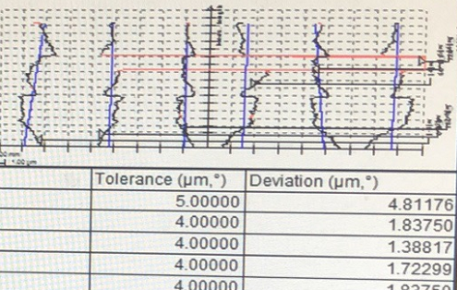
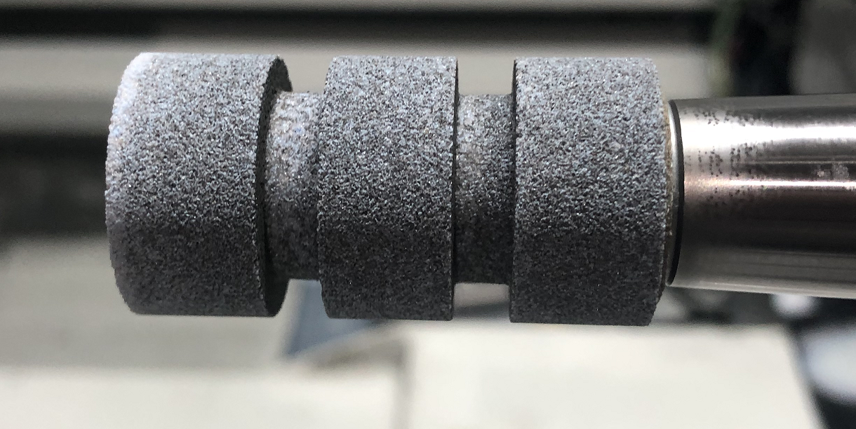

 |  |  |  |  | 软砂轮表面

手工测量圆度相比硬砂轮稍大(2.5u左右)
砂轮看起来偏黑

20-08-26
上午：
温机1小时 更换新硬砂轮修整到直径21.2
拿废件加工5件 尺寸加0.18 |  |  | 主轴：26度 液压：28度 压力：4.6 冷却水：23度
加工新工件 尺寸减0.18
 | 上 | 中 | 下
1 | 3.5 | 4.5 | 3 | 砂轮直径：21.1
2 | 5.5 | 7 | 5.5
3 | 5.5 | 7.5 | 6.5
4 | 6 | 9 | 8
5 | 6 | 8 | 6.5
6 | 6 | 7.5 | 6
7 | 6 | 6.5 | 4.5 | 调锥度
8 | 7 | 8 | 5.5
9 | 7 | 7.5 | 5
10 | 7 | 8.5 | 7 | 调锥度
11 | 8.5 | 10 | 7
12 | 8 | 9.5 | 7
13 | 6 | 7 | 4.5 | 减1u
14 | 7 | 8 | 5.5
15 | 6.5 | 7 | 5
16 | 7 | 8 | 5.5
17 | 7.5 | 9 | 6.5
18 | 8 | 9 | 6.5
19 | 6.5 | 7.5 | 5
20 | 6.5 | 7.5 | 5.5 | 减1u | 砂轮直径：20.6

砂轮直径19.9 |  | 转速29500 线速度29.8
 | 上 | 中 | 下
1 | 3.5 | 5 | 3.5
2 | 4.5 | 7.5 | 6.5
3 | 5 | 9 | 8
4 | 7 | 10.5 | 10 | 圆度3.5
5 | 7 | 10 | 9 | 圆度2.5
6 | 7.5 | 12 | 11 | 圆度3.5
7 | 6 | 7 | 3.5 | 调锥度
8 | 6.5 | 7 | 5.5
9 | 7 | 9 | 8
10 | 7 | 9 | 8
11 | 7 | 10 | 7.5 | 圆度2.5
12 | 5.5 | 7 | 5.5 | 减1u
13 | 7 | 10 | 8 | 圆度3个
14 | 8 | 10 | 8
15 | 7 | 9 | 7.5
16 | 7 | 8.5 | 7.5
17 | 5 | 8 | 6 | 减2u 圆度3
18 | 7.5 | 8.5 | 6 | 修改转速到32000
19 | 6.5 | 8 | 4
20 | 6 | 7 | 4
21 | 6 | 6 | 3
22 | 7 | 8 | 5
23 | 6.5 | 7.5 | 5.5
24 | 6 | 8 | 6
25 | 5.5 | 7 | 5.5
26 | 6 | 7.5 | 5

测试发现当前砂轮尺寸下，工件锥度和圆度明显变差，变化较快

当前砂轮直径19.4
修改砂轮转速到32000 对应线速度32.5m
测试圆度和锥度稳定性明显提高
 | 上 | 中 | 下
1 | 7.5 | 8.5 | 6
2 | 6.5 | 8 | 4
3 | 6 | 7 | 4
4 | 6 | 6 | 3
5 | 7 | 8 | 5
6 | 6.5 | 7.5 | 5.5 | 调锥度
7 | 6 | 8 | 6
8 | 5.5 | 7 | 5.5
9 | 6 | 7.5 | 5 | 砂轮直径19.26

设置为恒线速度：34.5 最高速度限制到33000
更换新砂轮修整到24.3 |  |  | 砂轮锥度设置：0/0/0.0015
 | 上 | 中 | 下
 | 5 | 8 | 10 | 线速度34.5 转速27000
 | 6 | 10 | 11 | 修改锥度 0/0/0
1 | 5 | 7.5 | 4.5 | 线速度改为36 转速28200
2 | 5 | 7 | 4
3 | 5.5 | 8 | 5
4 | 6 | 8 | 5
5 | 5.5 | 7 | 3.5
6 | 6 | 8 | 4
7 | 6 | 8 | 4
8 | 6 | 7.5 | 3.5
9 | 7.5 | 9 | 4.5
10 | 6.5 | 7.5 | 3
11 | 5.5 | 8 | 4.5 | 调锥度：0/0/0.001
12 | 4 | 6.5 | 3.5
13 | 4.5 | 6 | 3
14 | 5.5 | 8 | 4.5
15 | 6.5 | 8 | 4
16 | 6.5 | 9 | 5 | 砂轮直径23.8 转速29000
17 | 5.5 | 8 | 3.5
18 | 5.5 | 8 | 4
19 | 5 | 7 | 3.5
20 | 5.5 | 8 | 4
21 | 6 | 9 | 5
22 | 6.5 | 9 | 5
23 | 5 | 8 | 3.5
24 | 5.5 | 7.5 | 3
25 | 5 | 7 | 3.5
26 | 5.5 | 7 | 4 | 调锥度：0/-0.001/0.001
27 | 5.5 | 7 | 3 | 直径23.6
28 | 5 | 7 | 2.5
29 | 4.5 | 7 | 2.5
30 | 5 | 7 | 3
31 | 5.5 | 7.5 | 4
32 | 5 | 7 | 3.5 | 调锥度0/0/0.0015
33 | 4 | 6 | 3 | 直径23.5 转速29300
34 | 5 | 7.5 | 4
35 | 5 | 7 | 4.5
36 | 6.5 | 8 | 5.5
37 | 5.5 | 6.5 | 4
38 | 5.5 | 6 | 4
39 | 5.5 | 6 | 3.5
40 | 6 | 8.5 | 4.5
41 | 6.5 | 9 | 5.5 | 直径23.34

20-08-27
砂轮直径修整到20.6 |  |  | 恒定线速度36 最高砂轮转速33000
温机40分钟 |  |  | 主轴：26度 液压：27度 压力：4.6 冷却水：23度
废工件加工5件热机 尺寸加0.18
加工新工件尺寸减0.18
 | 上 | 中 | 下
 | 6.5 | 7.5 | 6.5 | 砂轮转速33000 砂轮直径20.5
 | 4.5 | 7.5 | 6
 | 10 | 10.5 | 8
 | 2 | 7 | 9
 | 5 | 5 | 4

发现尺寸变化很不稳定 尝试修改砂轮转速
设置当前砂轮线速度为32.5 当前砂轮直径20.2 对应转速30700
1 | 4.5 | 5 | 4
2 | 3 | 4 | 2
3 | 4 | 4.5 | 3
4 | 4.5 | 5 | 4
5 | 7 | 7 | 6 | 加1.5u
6 | 7 | 6.5 | 5
7 | 7 | 7.5 | 6
8 | 7.5 | 8 | 7
9 | 7.5 | 7.5 | 6.5
10 | 8.5 | 9 | 8
11 | 8.5 | 8.5 | 6.5
12 | 9 | 9 | 7
13 | 7 | 8 | 6 | 减1u 直径19.8 转速 31200
14 | 7.5 | 7.5 | 6.5
15 | 7.5 | 7.5 | 6
16 | 7 | 7.5 | 5.5
17 | 6 | 6 | 4
18 | 7 | 7.5 | 7
19 | 7.5 | 7.5 | 7
20 | 7 | 8 | 6.5
21 | 7 | 7.5 | 6.5
22 | 7 | 7.5 | 6.5
23 | 8 | 7.5 | 6.5
24 | 8.5 | 8 | 7 |  | 根据实验结果，在砂轮使用寿命期间计划设置方法如下：
25 | 7.5 | 7.5 | 6 |  | 最大砂轮直径24.5 对应线速度36
26 | 7 | 7.5 | 5.5 |  | 最小砂轮直径19.5 对应线速度32.5
27 | 6.5 | 7 | 5 |  | 中间过程砂轮线速度动态根据当前砂轮直径变化
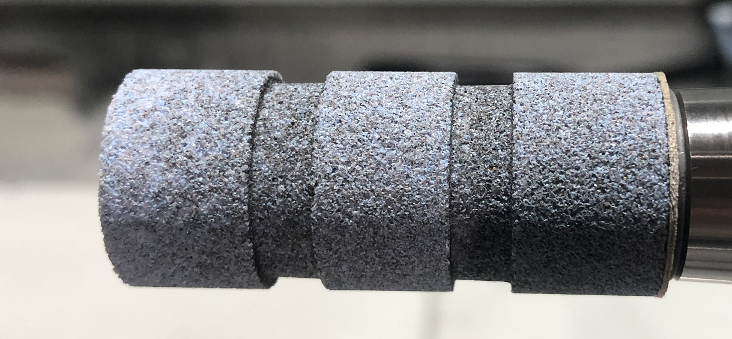
28 | 7 | 7 | 5.5 | 减1u
29 | 5 | 6 | 4.5
30 | 6 | 6 | 5
31 | 7.5 | 8 | 6.5
32 | 7.5 | 8 | 7
33 | 9 | 8.5 | 7
34 | 7 | 7 | 5.5
35 | 8 | 8 | 7
36 | 6 | 6.5 | 5 | 减1u
37 | 6 | 7 | 5
38 | 6 | 7 | 5
39 | 6 | 7 | 5
40 | 6.5 | 7 | 6
41 | 7.5 | 8 | 6.5
42 | 6 | 7 | 5
43 | 5.5 | 6 | 4.5
44 | 5.5 | 6 | 4.5
45 | 7 | 7.5 | 6
46 | 6 | 7 | 5 | 砂轮直径19.15

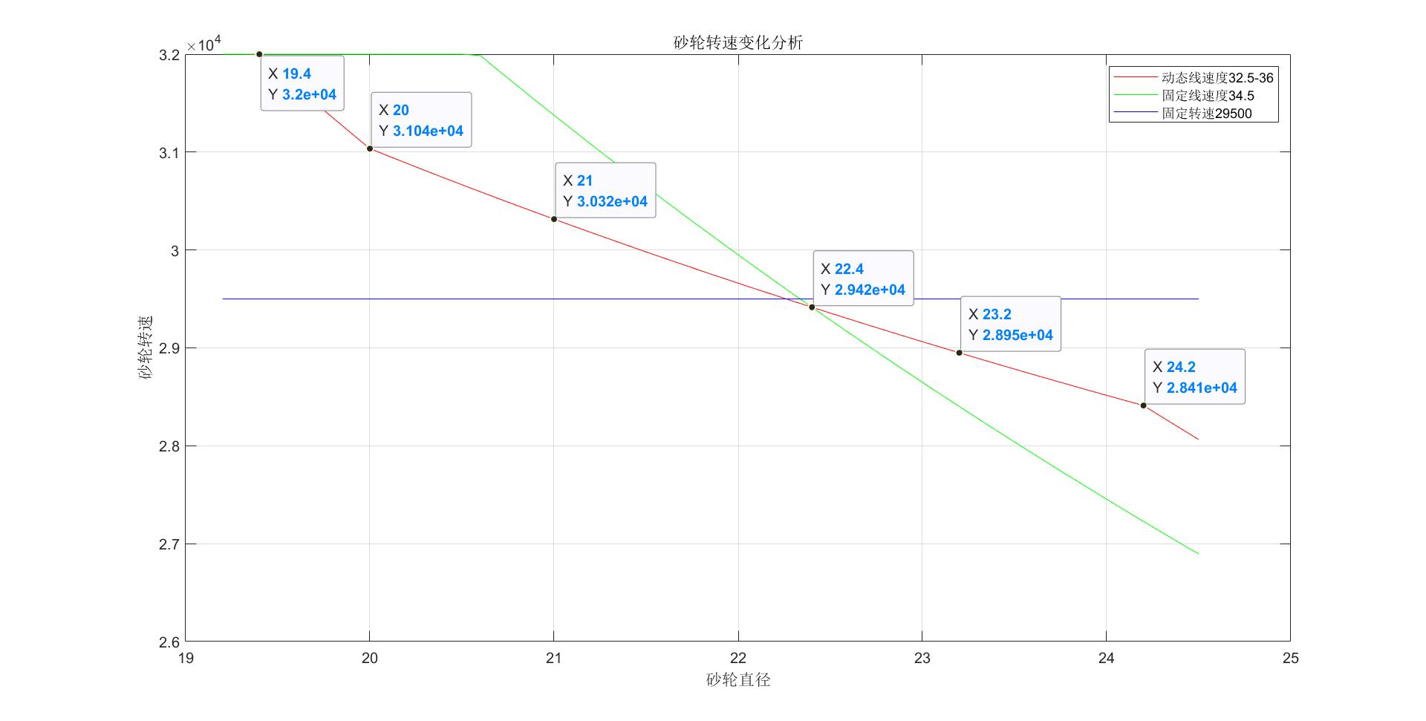

不同砂轮大小下所得到的较好的数据：
直径：19.7-19.1|线速度：32.5|转速：31500-32000
直径：24.2-23.4|线速度：36 |转速：28500-29300
直径：23.2-22.3|恒转速：29500
根据以上数据设置动态线速度：
砂轮直径大于24.2 线速度36
砂轮直径小于20 线速度32.5
砂轮直径在24.2到20之间的线速度在36-32.5线性变化

20-09-02
周末停机两天 |  |  |  |  | 砂轮直径大于24.2 线速度36
周一生成用户新工件4533 20件，更换了顶尖 |  |  |  |  | 砂轮直径小于20 线速度32.5
早上更换回顶尖，温机30分钟，更换新砂轮 |  |  |  |  | 砂轮直径在24.2到20之间的线速度在36-32.5线性变化
主轴：26度 液压：30度 压力：4.8 冷却水：24度
废工件加工6件热机 尺寸加0.18
加工新工件尺寸减0.18
 | 上 | 中 | 下
1 | 5 | 7 | 5 | 磨2次
2 | 5 | 5 | 3
3 | 5 | 7 | 4 | 送检，温机1.5小时
4 | 5 | 7.5 | 6 | 磨2次 加3u
5 | 4 | 6 | 4.5
6 | 6 | 9 | 7
7 | 8 | 10 | 9
8 | 8.5 | 10 | 10
9 | 5.5 | 7 | 4.5 | -2
10 | 5.5 | 7.5 | 5
11 | 6.5 | 8 | 6 | -1
12 | 6.5 | 8 | 6
13 | 8 | 9 | 7
14 | 6 | 8.5 | 5
15 | 8 | 9.5 | 7
16 | 6 | 8 | 5.5
17 | 8 | 8 | 6 | -1
18 | 4.5 | 7 | 4.5 | -2
19 | 4 | 6 | 3
20 | 4 | 5 | 2.5
21 | 4.5 | 6.5 | 3.5 | 直径23.8
22 | 5 | 6.5 | 4.5 | 加1u
23 | 6 | 6.5 | 4.5 |  |  | 下表统计20件以后数据
24 | 6 | 7.5 | 4.5
25 | 6.5 | 7.5 | 4.5
26 | 5.5 | 7 | 4
27 | 6 | 7 | 4
28 | 6.5 | 7.5 | 4.5
29 | 7 | 8 | 5.5
30 | 6.5 | 7.5 | 5
31 | 6 | 8 | 5
32 | 6 | 8 | 5
33 | 5.5 | 7.5 | 4.5 | 减0.5
34 | 5 | 7 | 4
35 | 5 | 6.5 | 4
36 | 5.5 | 7 | 4.5
37 | 7 | 8 | 5.5
38 | 7 | 8 | 6.5 | 减1
39 | 6 | 7 | 3.5
40 | 6.5 | 8 | 6.5
41 | 7 | 8 | 5.5 | 加0.5
42 | 8 | 9 | 6 | 直径23.5
43 | 6 | 7 | 4
44 | 5.5 | 6.5 | 4.5
45 | 4.5 | 6.5 | 3
46 | 4.5 | 5.5 | 3.5 |  |  | 加工4件用时516秒 平均129秒一件
47 | 5 | 7 | 4.5
48 | 4.5 | 5.5 | 4
49 | 5.5 | 6.5 | 4.5 | 加0.5
50 | 5 | 6.5 | 4.5
51 | 6 | 8 | 5
52 | 6 | 7 | 4.5 |  |  | 选105-154
53 | 4 | 5 | 3
54 | 4.5 | 5.5 | 4
55 | 4.5 | 6 | 4
56 | 6 | 7 | 4.5
57 | 6.5 | 7 | 5
58 | 6 | 7 | 4.5
59 | 7 | 7 | 5
60 | 6.5 | 7 | 5.5
61 | 7 | 8 | 5.5
62 | 7 | 7.5 | 5.5
63 | 6 | 6 | 4
64 | 6 | 7 | 5
65 | 5.5 | 6.5 | 5
66 | 6.5 | 7.5 | 5.5
67 | 6 | 6 | 4
68 | 6 | 7 | 5
69 | 7 | 8 | 6
70 | 6 | 6.5 | 4.5
71 | 7 | 7.5 | 6
72 | 7.5 | 8 | 6 | 直径22.8
73 | 7 | 7.5 | 5.5
74 | 6.5 | 8 | 5.5
75 | 7 | 8 | 6
76 | 8 | 9 | 8
77 | 8 | 8 | 7
78 | 6 | 7 | 5
79 | 6 | 6.5 | 5 | 减1u
80 | 6 | 6 | 5
81 | 7 | 8 | 5.5
82 | 5.5 | 6 | 4
83 | 5.5 | 6.5 | 5 | 开始抽检50件 |  | 1
84 | 5 | 5.5 | 4 |  |  | 2
85 | 6 | 7 | 5 |  |  | 3
86 | 7 | 7 | 5.5 |  |  | 4
87 | 6 | 6.5 | 5 |  |  | 5
88 | 6 | 6.5 | 5 |  |  | 6
89 | 6.5 | 7 | 5 |  |  | 7
90 | 7 | 7 | 5 |  |  | 8
91 | 6.5 | 7 | 5.5 |  |  | 9
92 | 6.5 | 7 | 5 |  |  | 10
93 | 7 | 7.5 | 6 |  |  | 11
94 | 7 | 7.5 | 6 |  |  | 12
95 | 7 | 7 | 5 |  |  | 13
96 | 6 | 6 | 4 |  |  | 14
97 | 5 | 5 | 3.5 | 15号 |  | 15
98 | 5 | 6 | 4 |  |  | 16
99 | 6.5 | 7 | 5.5 |  |  | 17
100 | 7 | 7 | 5 | 直径22.2 |  | 18
101 | 5.5 | 6 | 4 |  |  | 19
102 | 6.5 | 7 | 6 |  |  | 20
103 | 7 | 7.5 | 6 |  |  | 21
104 | 8.5 | 9 | 7 | 22号 |  | 22
105 | 7.5 | 8 | 6 |  |  | 23
106 | 7 | 7.5 | 6 |  |  | 24
107 | 7 | 7.5 | 6 |  |  | 25
108 | 7 | 7 | 6 |  |  | 26
109 | 7 | 7.5 | 6.5 |  |  | 27
110 | 7.5 | 8 | 6.5 |  |  | 28
111 | 6.5 | 7.5 | 6 |  |  | 29
112 | 7 | 7 | 6 |  |  | 30
113 | 6.5 | 7 | 6 | 减0.5u |  | 31
114 | 7.5 | 8 | 6.5 |  |  | 32
115 | 6.5 | 7 | 5.5 |  |  | 33
116 | 6.5 | 7 | 5.5 |  |  | 34
117 | 7 | 7 | 5.5 |  |  | 35
118 | 6.5 | 7 | 5.5 |  |  | 36
119 | 7.5 | 8 | 7 |  |  | 37
120 | 6.5 | 7.5 | 6.5 | 直径21.8 |  | 38
121 | 6.5 | 7 | 5 |  |  | 39
122 | 6.5 | 7 | 5.5 |  |  | 40
123 | 6.5 | 7 | 6 |  |  | 41
124 | 7.5 | 8 | 7 |  |  | 42
125 | 6 | 7 | 5.5 |  |  | 43
126 | 7 | 8 | 6 |  |  | 44
127 | 7 | 7.5 | 6 |  |  | 45
128 | 7 | 8 | 6 |  |  | 46
129 | 6 | 7 | 5.5 |  |  | 47
130 | 6 | 7 | 5.5 |  |  | 48
131 | 5.5 | 6 | 5 |  |  | 49
132 | 5.5 | 6 | 4.5 |  |  | 50
133 | 6.5 | 7 | 5.5 |  |  | 51
134 | 6 | 6.5 | 4.5 |  |  | 52
135 | 6 | 6.5 | 5 |  |  | 53
136 | 7 | 7.5 | 6 |  |  | 54
137 | 5.5 | 6.5 | 5.5 |  |  | 55
138 | 5.5 | 6.5 | 5 |  |  | 56
139 | 5.5 | 6 | 5 |  |  | 57
140 | 5.5 | 6.5 | 5 | 直径21.4 |  | 58
141 | 6.5 | 7.5 | 5.5 |  |  | 59
142 | 6.5 | 7 | 5.5 |  |  | 60
143 | 5.5 | 7 | 5.5 |  |  | 61
144 | 6.5 | 7 | 6 |  |  | 62
145 | 6 | 6.5 | 5.5 |  |  | 63
146 | 7 | 7.5 | 6.5 |  |  | 64
147 | 6.5 | 7 | 5.5 |  |  | 65
148 | 6 | 6.5 | 5 |  |  | 66
149 | 6.5 | 7 | 5.5 |  |  | 67
150 | 6.5 | 7 | 5.5 |  |  | 68
151 | 7.5 | 8 | 6 |  |  | 69
152 | 7.5 | 8 | 6 |  |  | 70
153 | 7 | 7.5 | 6 |  |  | 71
154 | 8 | 9 | 7 |  |  | 72
155 | 9 | 9.5 | 7.5 |  |  | 73
156 | 8.5 | 9 | 6.5 |  |  | 74
157 | 7.5 | 8.5 | 7 |  |  | 75
158 | 8 | 8.5 | 7 |  |  | 76

